Hoja1
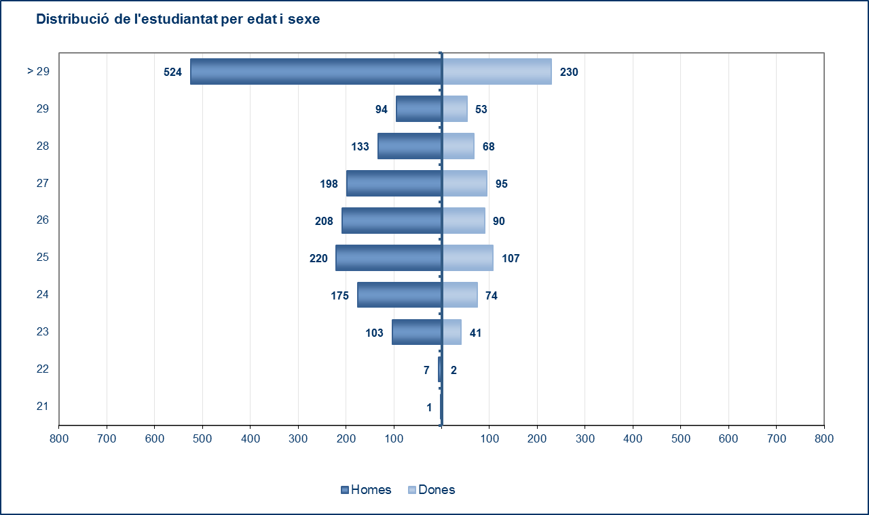
Estudiantat de màsters universitaris
Estudiantat total de màsters universitaris distribuïts segons el gènere

 |  | 2011-2012 |  |  | 2012-2013 |  |  | 2013-2014
Unitat Responsable | Estudi | Dones | Homes | Total | Dones | Homes | Total | Homes | Dones | Total
183 UTGAB | Màster en Arquitectura, Energia i Medi Ambient | 14 | 4 | 18 | 13 | 15 | 28 | 13 | 13 | 26
 | Màster en Gestió i Valoració Urbana | 23 | 22 | 45 | 20 | 17 | 37 | 11 | 16 | 27
 | Màster en Paisatgisme | 47 | 40 | 87 | 41 | 23 | 64 | 20 | 33 | 53
 | Màster en Tecnologia a l'Arquitectura | 88 | 79 | 167 | 83 | 97 | 180 | 92 | 76 | 168
 | Màster en Teoria i Història de l'Arquitectura | 9 | 25 | 34 | 10 | 14 | 24 | 11 | 11 | 22
 | Màster en Teoria i Pràctica del Projecte d'Arquitectura | 27 | 41 | 68 | 28 | 31 | 59 | 31 | 24 | 55
 | Màster en Urbanisme | 59 | 43 | 102 | 45 | 43 | 88 | 30 | 35 | 65
200 FME | Master en Estadística i Investigació Operativa | 42 | 35 | 77 | 51 | 43 | 94 | 55 | 69 | 124
 | Màster en Enginyeria Matemàtica | 1 | 1 | 2 | - | - | - | - | - | -
 | Màster en Matemàtica Aplicada | - | 1 | 1 | - | - | - | - | - | -
 | Master in Advanced Mathematics and Mathematical Engineering | 9 | 13 | 22 | 10 | 14 | 24 | 22 | 17 | 39
220 ETSEIAT | Màster en Enginyeria de Sistemes Automàtics i Electrònica Industrial | - | - | - | 2 | 16 | 18 | 38 | 5 | 43
 | Màster en Enginyeria d'Organització | 15 | 30 | 45 | 22 | 71 | 93 | 95 | 34 | 129
 | Màster Universitari En Enginyeria Industrial | - | - | - | - | - | - | 28 | 5 | 33
230 ETSETB | Màster en Fotònica | 5 | 23 | 28 | 10 | 22 | 32 | 24 | 8 | 32
 | European Master in Photonics Engineering, Nanophotonics and Biophotonics | 1 | 3 | 4 | 1 | 6 | 7 | 3 | 1 | 4
 | Master en Enginyeria Electrònica | 6 | 64 | 70 | 3 | 60 | 63 | 59 | 4 | 63
 | Màster en Enginyeria Telemàtica | 11 | 34 | 45 | 5 | 21 | 26 | 11 | 3 | 14
 | European Master of Research on Information and Communication Technologies - MERIT | 8 | 38 | 46 | 7 | 35 | 42 | 19 | 4 | 23
 | Master of Science in Information and Communication Technologies - MINT | 5 | 18 | 23 | 6 | 14 | 20 | 10 | 5 | 15
 | Màster Universitari en Enginyeria de Telecomunicació | - | - | - | - | - | - | 32 | 0 | 32
240 ETSEIB | Màster en Seguretat i Salut en el Treball: Prevenció de Riscos Laborals | 32 | 31 | 63 | 34 | 30 | 64 | 28 | 25 | 53
 | Màster en Enginyeria Biotecnològica | 16 | 14 | 30 | 10 | 9 | 19 | 5 | 2 | 7
 | Erasmus Mundus Master of Mechanical Engineering (EMMME) | - | 5 | 5 | 1 | 4 | 5 | - | - | -
 | European Master in Advanced Materials Science and Engineering (AMASE) | 3 | 2 | 5 | 5 | 4 | 9 | 10 | 6 | 16
 | Màster en Automàtica i Robòtica | 7 | 64 | 71 | 3 | 42 | 45 | 51 | 6 | 57
 | Màster en Ciència i Enginyeria de Materials | 7 | 17 | 24 | 7 | 21 | 28 | 25 | 7 | 32
 | Màster en Enginyeria d'Automoció | - | - | - | 1 | 23 | 24 | 49 | 1 | 50
 | Màster en Enginyeria d'Organització | - | - | - | 6 | 22 | 28 | 43 | 14 | 57
 | Màster en Enginyeria Nuclear | - | - | - | 8 | 25 | 33 | 19 | 4 | 23
 | Màster en Enginyeria Química | 8 | 25 | 33 | 7 | 8 | 15 | 17 | 11 | 28
 | Màster en Logística, Transport i Mobilitat | 18 | 40 | 58 | 23 | 43 | 66 | 28 | 19 | 47
 | Màster en Polímers i Biopolímers | 20 | 21 | 41 | 10 | 10 | 20 | 4 | 1 | 5
 | Màster en Recerca en Enginyeria de Processos Químics | 7 | 10 | 17 | 4 | 3 | 7 | 1 | 0 | 1
 | Màster en Sistemes Energètics Sostenibles | - | - | - | 0 | 1 | 1 | 7 | 4 | 11
250 ETSECCPB | Màster en Anàlisi Estructural de Monuments i Construccions Històriques (SAMHC) | 5 | 8 | 13 | 13 | 12 | 25 | 3 | 4 | 7
 | Master in Computational Mechanics | 1 | 10 | 11 | 4 | 17 | 21 | 18 | 3 | 21
 | European Master in Hydroinformatics and Water Management (EuroAquae) | 10 | 9 | 19 | 12 | 5 | 17 | 7 | 7 | 14
 | Erasmus Mundus en Gestió del Risc per Inundació | - | - | - | 9 | 9 | 18 | 15 | 5 | 20
 | Màster en Enginyeria Civil | 23 | 54 | 77 | 14 | 43 | 57 | 33 | 5 | 38
 | Màster en Enginyeria de Camins, Canals i Ports | - | - | - | 3 | 17 | 20 | 45 | 14 | 59
 | Màster en Enginyeria i Gestió Costanera i Marítima (COMEM) | - | - | - | 1 | 3 | 4 | 1 | 2 | 3
 | Màster en Enginyeria Estructural i de la Construcció | 25 | 54 | 79 | 25 | 59 | 84 | 50 | 17 | 67
 | Màster en Mètodes Numèrics en Enginyeria | - | 13 | 13 | 0 | 17 | 17 | 13 | 1 | 14
 | Màster en Recursos Hídrics | 6 | 6 | 12 | 0 | 3 | 3 | 0 | 2 | 2
 | Màster en Enginyeria Ambiental | 17 | 18 | 35 | 15 | 20 | 35 | 22 | 12 | 34
 | Màster Universitari En Enginyeria Geològica I De Mines | - | - | - | - | - | - | 9 | 1 | 10
270 FIB | Màster en Arquitectura de Computadors, Xarxes i Sistemes | 5 | 35 | 40 | 2 | 23 | 25 | 7 | 1 | 8
 | Màster en Computació | 4 | 22 | 26 | 4 | 10 | 14 | 1 | 2 | 3
 | Màster en Computació distribuÏda | - | 1 | 1 | 2 | 12 | 14 | 8 | 2 | 10
 | Màster en Enginyeria Informàtica | - | - | - | 4 | 16 | 20 | 28 | 7 | 35
 | European Master in Data Mining and Knowledge Management | 2 | 3 | 5 | 4 | 4 | 8 | 3 | 4 | 7
 | Màster en Intel·ligència Artificial | 13 | 52 | 65 | 7 | 48 | 55 | 46 | 4 | 50
 | Màster en Inovació i Reserca en Informàtica | - | - | - | 5 | 27 | 32 | 59 | 11 | 70
 | Màster en Tecnologies de la Informació | 11 | 36 | 47 | 7 | 23 | 30 | 8 | 2 | 10
 | Màster Erasmus Mundus en Tecnologies de la Informació per a la Intel·Ligència Empresarial | - | - | - | - | - | - | 9 | 4 | 13
300 EETAC | Màster en Ciència i Tecnologia Aeroespacial | 5 | 29 | 34 | 10 | 28 | 38 | 34 | 8 | 42
 | Màster en Enginyeria i Gestió de les Telecomunicacions - MASTEAM | 20 | 80 | 100 | 13 | 75 | 88 | 63 | 10 | 73
310 EPSEB | Màster en Edificació | 27 | 58 | 85 | 12 | 29 | 41 | 30 | 19 | 49
320 EET | Màster en Enginyeria de Tecnologies de Materials Fibrosos | - | - | - | 2 | 3 | 5 | 3 | 5 | 8
 | Màster en Enginyeria Tèxtil, Paperera i Gràfica | 26 | 14 | 40 | 14 | 8 | 22 | 2 | 4 | 6
330 EPSEM | Màster en Enginyeria de Recursos Naturals | 12 | 16 | 28 | 10 | 15 | 25 | 12 | 8 | 20
 | Màster Universitari En Enginyeria De Mines | - | - | - | - | - | - | 9 | 3 | 12
340 EPSEVG | Màster en Enginyeria de Sistemes Automàtics i Electrònica Industrial | - | - | - | 2 | 7 | 9 | 6 | 1 | 7
370 EUOOT | Màster en Optometria i Ciències de la Visió | 35 | 15 | 50 | 21 | 8 | 29 | 8 | 16 | 24
390 ESAB | Màster en Agricultura per al Desenvolupament | 11 | 6 | 17 | 1 | 1 | 2 | 1 | 3 | 4
 | Màster en Sistemes Agrícoles Periurbans | 4 | 4 | 8 | 1 | 1 | 2 | 1 | 1 | 2
410 ICE | Màster universitari en Formació del Professorat d'Educació Secundària Obligatòria i Batxillerat, Formació Professional i Ensenyament d'Idiomes. Especialitat en matemàtiques. | 18 | 20 | 38 | 21 | 17 | 38 | 2 | 4 | 6
 | Màster universitari en Formació del Professorat d'Educació Secundària Obligatòria i Batxillerat, Formació Professional i Ensenyament d'Idiomes. Especialitat en tecnologia. | 24 | 48 | 72 | 25 | 27 | 52 | 36 | 22 | 58
 | Màster universitari en Formació del Professorat d'Educació Secundària Obligatòria i Batxillerat, Formació Professional i Ensenyament d'Idiomes. Especialitat en tecnologies industrials. | 19 | 26 | 45 | 7 | 13 | 20 | 14 | 5 | 19
480 IS.UPC | Màster en Tecnologia per al Desenvolupament Humà i la Cooperació | - | - | - | 2 | 7 | 9 | 7 | 2 | 9
 | Màster Universitari en Ciència i Tecnologia de la Sostenibilitat | - | - | - | - | - | - | 6 | 9 | 15
 | Màster en Sostenibilitat | 44 | 32 | 76 | 40 | 31 | 71 | 18 | 16 | 34
708 ETCG | Màster en Enginyeria del Terreny i Enginyeria Sísmica | 25 | 42 | 67 | 26 | 49 | 75 | 46 | 26 | 72
720 FA | Màster en Física Computacional i Aplicada | 7 | 14 | 21 | 2 | 1 | 3 | - | - | -
820 EUETIB | Màster en Enginyeria en Energia | 21 | 105 | 126 | 15 | 89 | 104 | 80 | 16 | 96
860 EEI | Màster en Enginyeria del Cuir | 11 | 17 | 28 | 7 | 8 | 15 | 9 | 9 | 18
TOTAL |  | 919 | 1,590 | 2,509 | 838 | 1,572 | 2,410 | 1,663 | 760 | 2,423
Dades a maig 2014

